효자면
위 치 도
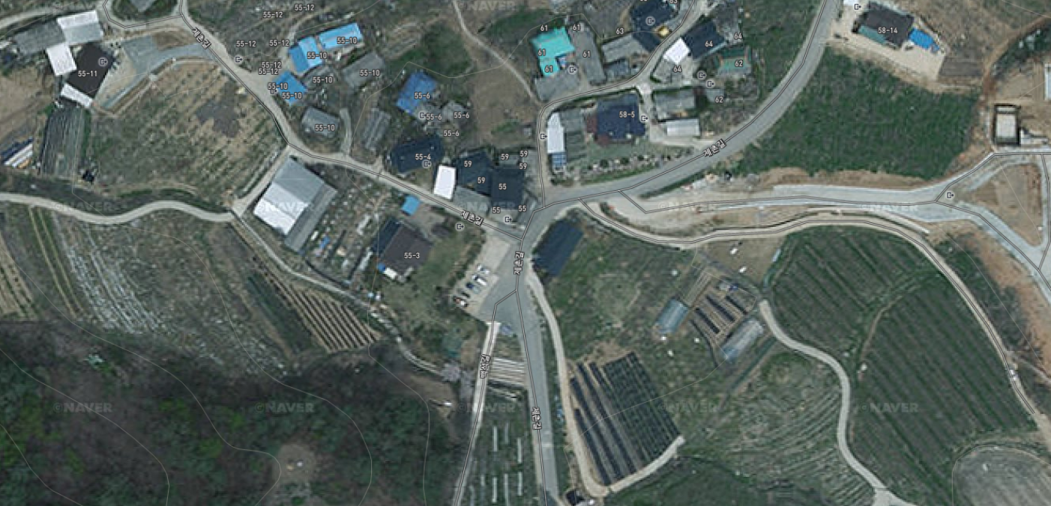

사 진 대 지

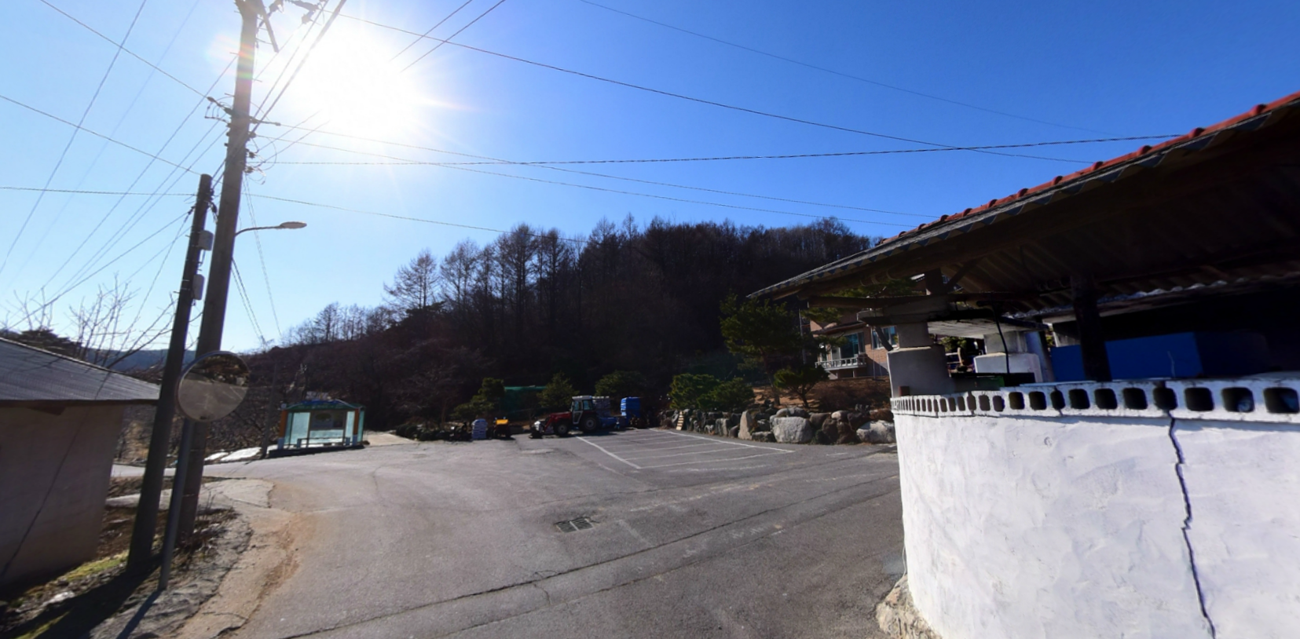

내 용 | 백석리(제촌) 방범용 CCTV 설치
위 치 | 효자면 백석리 174번지 | 일자 | 2019. 6.

